Hoja 1
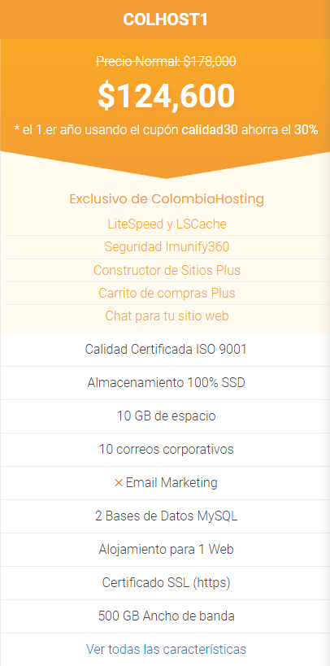
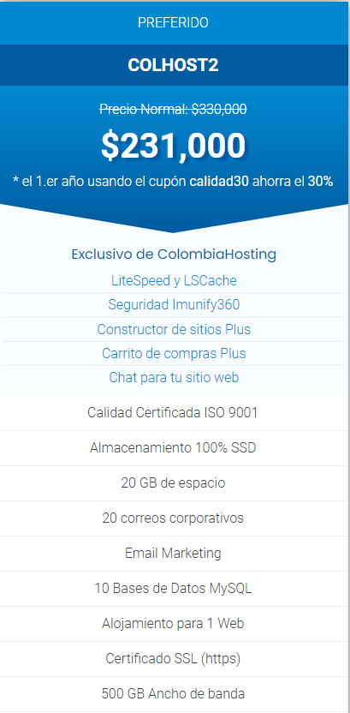
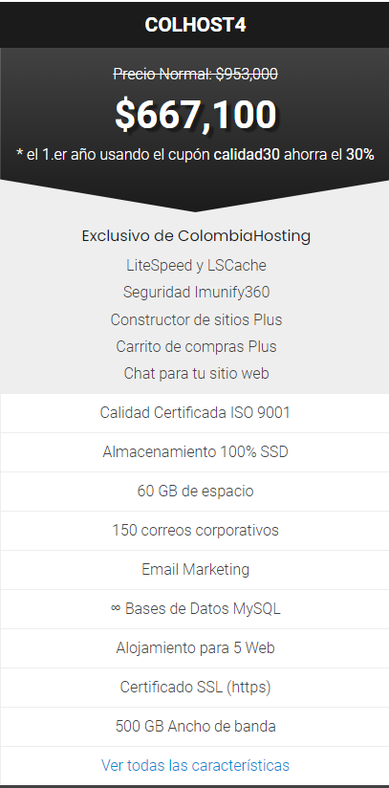
Cotización-Neolo |  | Colombia Hosting |  | Colombia Hosting
Sitios web | ilimitados | Sitios web | ilimitados | Sitios web | 300
Espacio | 100 GB | Espacio | 60 GB | Espacio | 200 GB
Cuantas de correo | ilimitados | Cuantas de correo | 150 | Cuantas de correo | 150
Bases de datos MySQL | ilimitados | Bases de datos MySQL | ilimitados | Bases de datos MySQL | ilimitados
Ancho de banda | ilimitado | Ancho de banda | 500 GB | Ancho de banda | ilimitados
SSL gratis | seguridad HTTPS en tu sitio web | SSL gratis | seguridad HTTPS en tu sitio web | SSL gratis | seguridad HTTPS en tu sitio web ilimitado
Dominios | ilimitados | Dominios | ilimitados | Dominios | ilimitados
VPN |  | VPN |  | CDN
TOTAL | 667,100 | TOTAL | 124,600 | TOTAL | 231,000

